TAMAÑO DE LA MUESTRA
 | ¿N finito o infinito? | 1 | 1 si N es finito, 2 si N es infinito |  |  | Ejercicio 11. Trabajo 1. | datos del problema |  |  | funciones Excel utilizadas

* Escriba el tamaño relativo de cada estrato si N es infinito |  |  |  |  |  |  |  |  |  | L.E.E. de la proporción
 | ESTRATO 1 | ESTRATO 2 | ESTRATO 3 | ESTRATO 4 |  |  |  |  |  | Bp = | 0.051 |  |  | 0.00065025
* |  |  |  |  | deben sumar 1
 |  |  |  |  | 0 |  |  |  |  | L.E.E. del total
 |  |  |  |  |  |  |  | zc = | 2 | Bτ = |  |  |  | 0

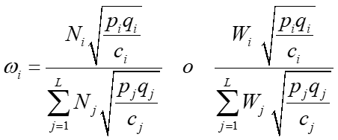
 | 420 | 168 | 252 | 0 | 840 | =N |  |  | ESTRATO 1 | ESTRATO 2 | ESTRATO 3 | ESTRATO 4 | D= | 0.00065025
 |  |  |  |  |  |  | ÓPTIMA

 | 0.33333333333 | 0.16666666667 | 0.33333333333 | 0 |  |  |  |  | 0.5218586317 | 0.16502618928 | 0.31311517902 | 0

 | 0.22222222222 | 0.13888888889 | 0.22222222222 | 0

 |  |  |  |  |  |  |  |  | 118.9519 | 37.615902529 | 71.371156941 | 0 | 227.93898771
 | 1 | 1 | 1

 |  |  |  |  |  |  | NEYMAN
 | 0.47140452079 | 0.37267799625 | 0.47140452079 | 0
 |  |  |  |  |  |  |  |  | 0.5218586317 | 0.16502618928 | 0.31311517902 | 0

 | 1 | 1 | 1 | 0

 | 197.98989873 | 62.60990337 | 118.79393924 | 0 | 379.39374134 |  |  |  | 118.9519 | 37.615902529 | 71.371156941 | 0 | 227.93898771

 | 93.333333333 | 23.333333333 | 56 | 0 | 172.66666667 |  | PROPORCIONAL

 |  |  |  |  |  |  |  |  | 0.5 | 0.2 | 0.3 | 0
 | 197.98989873 | 62.60990337 | 118.79393924 | 0 | 379.39374134

 | 197.98989873 | 62.60990337 | 118.79393924 | 0 | 379.39374134
 |  |  |  |  |  |  |  |  | 114.8408 | 45.936306975 | 68.904460463 | 0 | 229.68153488

 |  |  |  |  | 0

 |  |  |  |  |  |  |  |  | ESTRATO 1 | ESTRATO 2 | ESTRATO 3 | ESTRATO 4 | C= | 100 | coste máximo para tomar la muestra
 |  |  |  |  | 0 |  | ÓPTIMA (coste fijo)

 |  |  |  |  |  |  |  |  | 0.5218586317 | 0.16502618928 | 0.31311517902 | 0
 |  |  |  |  | 0

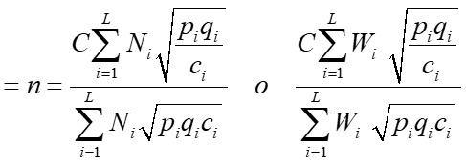
 |  |  |  |  | 0
 |  |  |  |  |  |  |  |  | 52.18586317 | 16.502618928 | 31.311517902 | 0 | 100

